beta step1
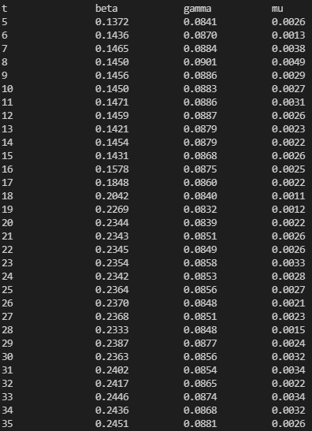
t beta gamma mu | LEN | pred b | pred g | pred m | actual b | actual g | actual m | error b | error g | error m
0 |  |  |  |  | 0.15 | 0.090909091 | 0.0028
1 |  |  |  |  | 0.15 | 0.090909091 | 0.0028
2 |  |  |  |  | 0.15 | 0.090909091 | 0.0028
3 |  |  |  |  | 0.15 | 0.090909091 | 0.0028
4 |  |  |  |  | 0.15 | 0.090909091 | 0.0028
5 0.1372 0.0841 0.0026 | 55 | 0.1372 | 0.0841 | 0.0026 | 0.15 | 0.090909091 | 0.0028 | 9% | 7% | 7%
6 0.1436 0.0870 0.0013 | 55 | 0.1436 | 0.0870 | 0.0013 | 0.15 | 0.090909091 | 0.0028 | 4% | 4% | 54%
7 0.1465 0.0884 0.0038 | 55 | 0.1465 | 0.0884 | 0.0038 | 0.15 | 0.090909091 | 0.0028 | 2% | 3% | 36%
8 0.1450 0.0901 0.0049 | 55 | 0.1450 | 0.0901 | 0.0049 | 0.15 | 0.090909091 | 0.0028 | 3% | 1% | 75%
9 0.1456 0.0886 0.0029 | 55 | 0.1456 | 0.0886 | 0.0029 | 0.15 | 0.090909091 | 0.0028 | 3% | 3% | 4%
10 0.1450 0.0883 0.0027 | 55 | 0.1450 | 0.0883 | 0.0027 | 0.15 | 0.090909091 | 0.0028 | 3% | 3% | 4%
11 0.1471 0.0886 0.0031 | 55 | 0.1471 | 0.0886 | 0.0031 | 0.15 | 0.090909091 | 0.0028 | 2% | 3% | 11%
12 0.1459 0.0887 0.0026 | 55 | 0.1459 | 0.0887 | 0.0026 | 0.15 | 0.090909091 | 0.0028 | 3% | 2% | 7%
13 0.1421 0.0879 0.0023 | 55 | 0.1421 | 0.0879 | 0.0023 | 0.15 | 0.090909091 | 0.0028 | 5% | 3% | 18%
14 0.1454 0.0879 0.0022 | 55 | 0.1454 | 0.0879 | 0.0022 | 0.15 | 0.090909091 | 0.0028 | 3% | 3% | 21%
15 0.1431 0.0868 0.0026 | 55 | 0.1431 | 0.0868 | 0.0026 | 0.25 | 0.090909091 | 0.0028 | 43% | 5% | 7%
16 0.1578 0.0875 0.0025 | 55 | 0.1578 | 0.0875 | 0.0025 | 0.25 | 0.090909091 | 0.0028 | 37% | 4% | 11%
17 0.1848 0.0860 0.0022 | 55 | 0.1848 | 0.0860 | 0.0022 | 0.25 | 0.090909091 | 0.0028 | 26% | 5% | 21%
18 0.2042 0.0840 0.0011 | 55 | 0.2042 | 0.0840 | 0.0011 | 0.25 | 0.090909091 | 0.0028 | 18% | 8% | 61%
19 0.2269 0.0832 0.0012 | 55 | 0.2269 | 0.0832 | 0.0012 | 0.25 | 0.090909091 | 0.0028 | 9% | 8% | 57%
20 0.2344 0.0839 0.0022 | 55 | 0.2344 | 0.0839 | 0.0022 | 0.25 | 0.090909091 | 0.0028 | 6% | 8% | 21%
21 0.2343 0.0851 0.0026 | 55 | 0.2343 | 0.0851 | 0.0026 | 0.25 | 0.090909091 | 0.0028 | 6% | 6% | 7%
22 0.2345 0.0849 0.0026 | 55 | 0.2345 | 0.0849 | 0.0026 | 0.25 | 0.090909091 | 0.0028 | 6% | 7% | 7%
23 0.2354 0.0858 0.0033 | 55 | 0.2354 | 0.0858 | 0.0033 | 0.25 | 0.090909091 | 0.0028 | 6% | 6% | 18%
24 0.2342 0.0853 0.0028 | 55 | 0.2342 | 0.0853 | 0.0028 | 0.25 | 0.090909091 | 0.0028 | 6% | 6% | 0%
25 0.2364 0.0856 0.0027 | 55 | 0.2364 | 0.0856 | 0.0027 | 0.25 | 0.090909091 | 0.0028 | 5% | 6% | 4%
26 0.2370 0.0848 0.0021 | 55 | 0.2370 | 0.0848 | 0.0021 | 0.25 | 0.090909091 | 0.0028 | 5% | 7% | 25%
27 0.2368 0.0851 0.0023 | 55 | 0.2368 | 0.0851 | 0.0023 | 0.25 | 0.090909091 | 0.0028 | 5% | 6% | 18%
28 0.2333 0.0848 0.0015 | 55 | 0.2333 | 0.0848 | 0.0015 | 0.25 | 0.090909091 | 0.0028 | 7% | 7% | 46%
29 0.2387 0.0877 0.0024 | 55 | 0.2387 | 0.0877 | 0.0024 | 0.25 | 0.090909091 | 0.0028 | 5% | 4% | 14%
30 0.2363 0.0856 0.0032 | 55 | 0.2363 | 0.0856 | 0.0032 | 0.25 | 0.090909091 | 0.0028 | 5% | 6% | 14%
31 0.2402 0.0854 0.0034 | 55 | 0.2402 | 0.0854 | 0.0034 | 0.25 | 0.090909091 | 0.0028 | 4% | 6% | 21%
32 0.2417 0.0865 0.0022 | 55 | 0.2417 | 0.0865 | 0.0022 | 0.25 | 0.090909091 | 0.0028 | 3% | 5% | 21%
33 0.2446 0.0874 0.0034 | 55 | 0.2446 | 0.0874 | 0.0034 | 0.25 | 0.090909091 | 0.0028 | 2% | 4% | 21%
34 0.2436 0.0868 0.0032 | 55 | 0.2436 | 0.0868 | 0.0032 | 0.25 | 0.090909091 | 0.0028 | 3% | 5% | 14%
35 0.2451 0.0881 0.0026 | 55 | 0.2451 | 0.0881 | 0.0026 | 0.25 | 0.090909091 | 0.0028 | 2% | 3% | 7%

beta step2
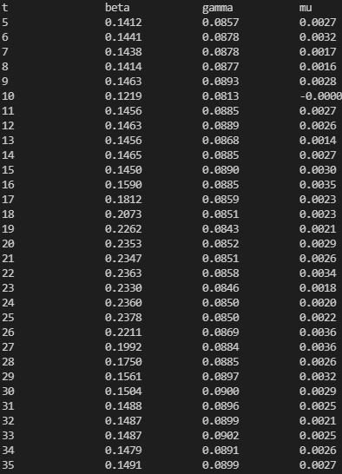
t beta gamma mu | LEN | pred b | pred g | pred m | actual b | actual g | actual m | error b | error g | error m
0 |  |  |  |  | 0.15 | 0.090909091 | 0.0028
1 |  |  |  |  | 0.15 | 0.090909091 | 0.0028
2 |  |  |  |  | 0.15 | 0.090909091 | 0.0028
3 |  |  |  |  | 0.15 | 0.090909091 | 0.0028
4 |  |  |  |  | 0.15 | 0.090909091 | 0.0028
5 0.1412 0.0857 0.0027 | 55 | 0.1412 | 0.0857 | 0.0027 | 0.15 | 0.090909091 | 0.0028 | 6% | 6% | 4%
6 0.1441 0.0878 0.0032 | 55 | 0.1441 | 0.0878 | 0.0032 | 0.15 | 0.090909091 | 0.0028 | 4% | 3% | 14%
7 0.1438 0.0878 0.0017 | 55 | 0.1438 | 0.0878 | 0.0017 | 0.15 | 0.090909091 | 0.0028 | 4% | 3% | 39%
8 0.1414 0.0877 0.0016 | 55 | 0.1414 | 0.0877 | 0.0016 | 0.15 | 0.090909091 | 0.0028 | 6% | 4% | 43%
9 0.1463 0.0893 0.0028 | 55 | 0.1463 | 0.0893 | 0.0028 | 0.15 | 0.090909091 | 0.0028 | 2% | 2% | 0%
10 0.1219 0.0813 -0.0000 | 56 | 0.1219 | 0.0813 | 0.0000 | 0.15 | 0.090909091 | 0.0028 | 19% | 11% | 100%
11 0.1456 0.0885 0.0027 | 55 | 0.1456 | 0.0885 | 0.0027 | 0.15 | 0.090909091 | 0.0028 | 3% | 3% | 4%
12 0.1463 0.0889 0.0026 | 55 | 0.1463 | 0.0889 | 0.0026 | 0.15 | 0.090909091 | 0.0028 | 2% | 2% | 7%
13 0.1456 0.0868 0.0014 | 55 | 0.1456 | 0.0868 | 0.0014 | 0.15 | 0.090909091 | 0.0028 | 3% | 5% | 50%
14 0.1465 0.0885 0.0027 | 55 | 0.1465 | 0.0885 | 0.0027 | 0.15 | 0.090909091 | 0.0028 | 2% | 3% | 4%
15 0.1450 0.0890 0.0030 | 55 | 0.1450 | 0.0890 | 0.0030 | 0.25 | 0.090909091 | 0.0028 | 42% | 2% | 7%
16 0.1590 0.0885 0.0035 | 55 | 0.1590 | 0.0885 | 0.0035 | 0.25 | 0.090909091 | 0.0028 | 36% | 3% | 25%
17 0.1812 0.0859 0.0023 | 55 | 0.1812 | 0.0859 | 0.0023 | 0.25 | 0.090909091 | 0.0028 | 28% | 6% | 18%
18 0.2073 0.0851 0.0023 | 55 | 0.2073 | 0.0851 | 0.0023 | 0.25 | 0.090909091 | 0.0028 | 17% | 6% | 18%
19 0.2262 0.0843 0.0021 | 55 | 0.2262 | 0.0843 | 0.0021 | 0.25 | 0.090909091 | 0.0028 | 10% | 7% | 25%
20 0.2353 0.0852 0.0029 | 55 | 0.2353 | 0.0852 | 0.0029 | 0.25 | 0.090909091 | 0.0028 | 6% | 6% | 4%
21 0.2347 0.0851 0.0026 | 55 | 0.2347 | 0.0851 | 0.0026 | 0.25 | 0.090909091 | 0.0028 | 6% | 6% | 7%
22 0.2363 0.0858 0.0034 | 55 | 0.2363 | 0.0858 | 0.0034 | 0.25 | 0.090909091 | 0.0028 | 5% | 6% | 21%
23 0.2330 0.0846 0.0018 | 55 | 0.2330 | 0.0846 | 0.0018 | 0.25 | 0.090909091 | 0.0028 | 7% | 7% | 36%
24 0.2360 0.0850 0.0020 | 55 | 0.2360 | 0.0850 | 0.0020 | 0.25 | 0.090909091 | 0.0028 | 6% | 7% | 29%
25 0.2378 0.0850 0.0022 | 55 | 0.2378 | 0.0850 | 0.0022 | 0.15 | 0.090909091 | 0.0028 | 59% | 7% | 21%
26 0.2211 0.0869 0.0036 | 55 | 0.2211 | 0.0869 | 0.0036 | 0.15 | 0.090909091 | 0.0028 | 47% | 4% | 29%
27 0.1992 0.0884 0.0036 | 55 | 0.1992 | 0.0884 | 0.0036 | 0.15 | 0.090909091 | 0.0028 | 33% | 3% | 29%
28 0.1750 0.0885 0.0026 | 55 | 0.1750 | 0.0885 | 0.0026 | 0.15 | 0.090909091 | 0.0028 | 17% | 3% | 7%
29 0.1561 0.0897 0.0032 | 55 | 0.1561 | 0.0897 | 0.0032 | 0.15 | 0.090909091 | 0.0028 | 4% | 1% | 14%
30 0.1504 0.0900 0.0029 | 55 | 0.1504 | 0.0900 | 0.0029 | 0.15 | 0.090909091 | 0.0028 | 0% | 1% | 4%
31 0.1488 0.0896 0.0025 | 55 | 0.1488 | 0.0896 | 0.0025 | 0.15 | 0.090909091 | 0.0028 | 1% | 1% | 11%
32 0.1487 0.0899 0.0021 | 55 | 0.1487 | 0.0899 | 0.0021 | 0.15 | 0.090909091 | 0.0028 | 1% | 1% | 25%
33 0.1487 0.0902 0.0025 | 55 | 0.1487 | 0.0902 | 0.0025 | 0.15 | 0.090909091 | 0.0028 | 1% | 1% | 11%
34 0.1479 0.0891 0.0026 | 55 | 0.1479 | 0.0891 | 0.0026 | 0.15 | 0.090909091 | 0.0028 | 1% | 2% | 7%
35 0.1491 0.0899 0.0027 | 55 | 0.1491 | 0.0899 | 0.0027 | 0.15 | 0.090909091 | 0.0028 | 1% | 1% | 4%

beta step all
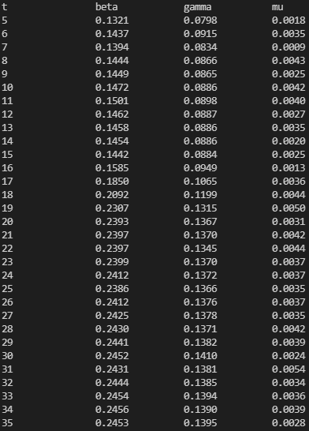
t beta gamma mu | LEN | pred b | pred g | pred m | actual b | actual g | actual m | error b | error g | error m
0 |  |  |  |  | 0.15 | 0.090909091 | 0.0028
1 |  |  |  |  | 0.15 | 0.090909091 | 0.0028
2 |  |  |  |  | 0.15 | 0.090909091 | 0.0028
3 |  |  |  |  | 0.15 | 0.090909091 | 0.0028
4 |  |  |  |  | 0.15 | 0.090909091 | 0.0028
5 0.1321 0.0798 0.0018 | 55 | 0.1321 | 0.0798 | 0.0018 | 0.15 | 0.090909091 | 0.0028 | 12% | 12% | 36%
6 0.1437 0.0915 0.0035 | 55 | 0.1437 | 0.0915 | 0.0035 | 0.15 | 0.090909091 | 0.0028 | 4% | 1% | 25%
7 0.1394 0.0834 0.0009 | 55 | 0.1394 | 0.0834 | 0.0009 | 0.15 | 0.090909091 | 0.0028 | 7% | 8% | 68%
8 0.1444 0.0866 0.0043 | 55 | 0.1444 | 0.0866 | 0.0043 | 0.15 | 0.090909091 | 0.0028 | 4% | 5% | 54%
9 0.1449 0.0865 0.0025 | 55 | 0.1449 | 0.0865 | 0.0025 | 0.15 | 0.090909091 | 0.0028 | 3% | 5% | 11%
10 0.1472 0.0886 0.0042 | 55 | 0.1472 | 0.0886 | 0.0042 | 0.15 | 0.090909091 | 0.0028 | 2% | 3% | 50%
11 0.1501 0.0898 0.0040 | 55 | 0.1501 | 0.0898 | 0.0040 | 0.15 | 0.090909091 | 0.0028 | 0% | 1% | 43%
12 0.1462 0.0887 0.0027 | 55 | 0.1462 | 0.0887 | 0.0027 | 0.15 | 0.090909091 | 0.0028 | 3% | 2% | 4%
13 0.1458 0.0886 0.0035 | 55 | 0.1458 | 0.0886 | 0.0035 | 0.15 | 0.090909091 | 0.0028 | 3% | 3% | 25%
14 0.1454 0.0886 0.0020 | 55 | 0.1454 | 0.0886 | 0.0020 | 0.15 | 0.090909091 | 0.0028 | 3% | 3% | 29%
15 0.1442 0.0884 0.0025 | 55 | 0.1442 | 0.0884 | 0.0025 | 0.25 | 0.142857143 | 0.0038 | 42% | 38% | 34%
16 0.1585 0.0949 0.0013 | 55 | 0.1585 | 0.0949 | 0.0013 | 0.25 | 0.142857143 | 0.0038 | 37% | 34% | 66%
17 0.1850 0.1065 0.0036 | 55 | 0.1850 | 0.1065 | 0.0036 | 0.25 | 0.142857143 | 0.0038 | 26% | 25% | 5%
18 0.2092 0.1199 0.0044 | 55 | 0.2092 | 0.1199 | 0.0044 | 0.25 | 0.142857143 | 0.0038 | 16% | 16% | 16%
19 0.2307 0.1315 0.0050 | 55 | 0.2307 | 0.1315 | 0.0050 | 0.25 | 0.142857143 | 0.0038 | 8% | 8% | 32%
20 0.2393 0.1367 0.0031 | 55 | 0.2393 | 0.1367 | 0.0031 | 0.25 | 0.142857143 | 0.0038 | 4% | 4% | 18%
21 0.2397 0.1370 0.0042 | 55 | 0.2397 | 0.1370 | 0.0042 | 0.25 | 0.142857143 | 0.0038 | 4% | 4% | 11%
22 0.2397 0.1345 0.0044 | 55 | 0.2397 | 0.1345 | 0.0044 | 0.25 | 0.142857143 | 0.0038 | 4% | 6% | 16%
23 0.2399 0.1370 0.0037 | 55 | 0.2399 | 0.1370 | 0.0037 | 0.25 | 0.142857143 | 0.0038 | 4% | 4% | 3%
24 0.2412 0.1372 0.0037 | 55 | 0.2412 | 0.1372 | 0.0037 | 0.25 | 0.142857143 | 0.0038 | 4% | 4% | 3%
25 0.2386 0.1366 0.0035 | 55 | 0.2386 | 0.1366 | 0.0035 | 0.25 | 0.142857143 | 0.0038 | 5% | 4% | 8%
26 0.2412 0.1376 0.0037 | 55 | 0.2412 | 0.1376 | 0.0037 | 0.25 | 0.142857143 | 0.0038 | 4% | 4% | 3%
27 0.2425 0.1378 0.0035 | 55 | 0.2425 | 0.1378 | 0.0035 | 0.25 | 0.142857143 | 0.0038 | 3% | 4% | 8%
28 0.2430 0.1371 0.0042 | 55 | 0.2430 | 0.1371 | 0.0042 | 0.25 | 0.142857143 | 0.0038 | 3% | 4% | 11%
29 0.2441 0.1382 0.0039 | 55 | 0.2441 | 0.1382 | 0.0039 | 0.25 | 0.142857143 | 0.0038 | 2% | 3% | 3%
30 0.2452 0.1410 0.0024 | 55 | 0.2452 | 0.1410 | 0.0024 | 0.25 | 0.142857143 | 0.0038 | 2% | 1% | 37%
31 0.2431 0.1381 0.0054 | 55 | 0.2431 | 0.1381 | 0.0054 | 0.25 | 0.142857143 | 0.0038 | 3% | 3% | 42%
32 0.2444 0.1385 0.0034 | 55 | 0.2444 | 0.1385 | 0.0034 | 0.25 | 0.142857143 | 0.0038 | 2% | 3% | 11%
33 0.2454 0.1394 0.0036 | 55 | 0.2454 | 0.1394 | 0.0036 | 0.25 | 0.142857143 | 0.0038 | 2% | 2% | 5%
34 0.2456 0.1390 0.0039 | 55 | 0.2456 | 0.1390 | 0.0039 | 0.25 | 0.142857143 | 0.0038 | 2% | 3% | 3%
35 0.2453 0.1395 0.0028 | 55 | 0.2453 | 0.1395 | 0.0028 | 0.25 | 0.142857143 | 0.0038 | 2% | 2% | 26%

beta exp
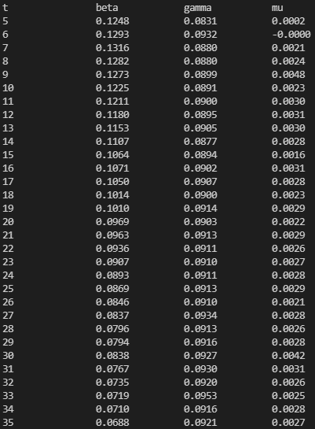
t beta gamma mu | LEN | pred b | pred g | pred m | actual b | actual g | actual m | error b | error g | error m
0 |  |  |  |  | 0.15 | 0.090909091 | 0.0028
1 |  |  |  |  | 0.146296487 | 0.090909091 | 0.0028
2 |  |  |  |  | 0.142684414 | 0.090909091 | 0.0028
3 |  |  |  |  | 0.139161523 | 0.090909091 | 0.0028
4 |  |  |  |  | 0.135725613 | 0.090909091 | 0.0028
5 0.1248 0.0831 0.0002 | 55 | 0.1248 | 0.0831 | 0.0002 | 0.132374535 | 0.090909091 | 0.0028 | 6% | 9% | 93%
6 0.1293 0.0932 -0.0000 | 56 | 0.1293 | 0.0932 | 0.0000 | 0.129106196 | 0.090909091 | 0.0028 | 0% | 3% | 100%
7 0.1316 0.0880 0.0021 | 55 | 0.1316 | 0.0880 | 0.0021 | 0.125918553 | 0.090909091 | 0.0028 | 5% | 3% | 25%
8 0.1282 0.0880 0.0024 | 55 | 0.1282 | 0.0880 | 0.0024 | 0.122809613 | 0.090909091 | 0.0028 | 4% | 3% | 14%
9 0.1273 0.0899 0.0048 | 55 | 0.1273 | 0.0899 | 0.0048 | 0.119777433 | 0.090909091 | 0.0028 | 6% | 1% | 71%
10 0.1225 0.0891 0.0023 | 55 | 0.1225 | 0.0891 | 0.0023 | 0.116820117 | 0.090909091 | 0.0028 | 5% | 2% | 18%
11 0.1211 0.0900 0.0030 | 55 | 0.1211 | 0.0900 | 0.0030 | 0.113935818 | 0.090909091 | 0.0028 | 6% | 1% | 7%
12 0.1180 0.0895 0.0031 | 55 | 0.1180 | 0.0895 | 0.0031 | 0.111122733 | 0.090909091 | 0.0028 | 6% | 2% | 11%
13 0.1153 0.0905 0.0030 | 55 | 0.1153 | 0.0905 | 0.0030 | 0.108379103 | 0.090909091 | 0.0028 | 6% | 0% | 7%
14 0.1107 0.0877 0.0028 | 55 | 0.1107 | 0.0877 | 0.0028 | 0.105703213 | 0.090909091 | 0.0028 | 5% | 4% | 0%
15 0.1064 0.0894 0.0016 | 55 | 0.1064 | 0.0894 | 0.0016 | 0.103093392 | 0.090909091 | 0.0028 | 3% | 2% | 43%
16 0.1071 0.0902 0.0031 | 55 | 0.1071 | 0.0902 | 0.0031 | 0.100548007 | 0.090909091 | 0.0028 | 7% | 1% | 11%
17 0.1050 0.0907 0.0028 | 55 | 0.1050 | 0.0907 | 0.0028 | 0.098065468 | 0.090909091 | 0.0028 | 7% | 0% | 0%
18 0.1014 0.0900 0.0023 | 55 | 0.1014 | 0.0900 | 0.0023 | 0.095644223 | 0.090909091 | 0.0028 | 6% | 1% | 18%
19 0.1010 0.0914 0.0029 | 55 | 0.1010 | 0.0914 | 0.0029 | 0.093282758 | 0.090909091 | 0.0028 | 8% | 1% | 4%
20 0.0969 0.0903 0.0022 | 55 | 0.0969 | 0.0903 | 0.0022 | 0.090979599 | 0.090909091 | 0.0028 | 7% | 1% | 21%
21 0.0963 0.0913 0.0029 | 55 | 0.0963 | 0.0913 | 0.0029 | 0.088733305 | 0.090909091 | 0.0028 | 9% | 0% | 4%
22 0.0936 0.0911 0.0026 | 55 | 0.0936 | 0.0911 | 0.0026 | 0.086542472 | 0.090909091 | 0.0028 | 8% | 0% | 7%
23 0.0907 0.0910 0.0027 | 55 | 0.0907 | 0.0910 | 0.0027 | 0.08440573 | 0.090909091 | 0.0028 | 7% | 0% | 4%
24 0.0893 0.0911 0.0028 | 55 | 0.0893 | 0.0911 | 0.0028 | 0.082321745 | 0.090909091 | 0.0028 | 8% | 0% | 0%
25 0.0869 0.0913 0.0029 | 55 | 0.0869 | 0.0913 | 0.0029 | 0.080289214 | 0.090909091 | 0.0028 | 8% | 0% | 4%
26 0.0846 0.0910 0.0021 | 55 | 0.0846 | 0.0910 | 0.0021 | 0.078306867 | 0.090909091 | 0.0028 | 8% | 0% | 25%
27 0.0837 0.0934 0.0028 | 55 | 0.0837 | 0.0934 | 0.0028 | 0.076373463 | 0.090909091 | 0.0028 | 10% | 3% | 0%
28 0.0796 0.0913 0.0026 | 55 | 0.0796 | 0.0913 | 0.0026 | 0.074487796 | 0.090909091 | 0.0028 | 7% | 0% | 7%
29 0.0794 0.0916 0.0028 | 55 | 0.0794 | 0.0916 | 0.0028 | 0.072648685 | 0.090909091 | 0.0028 | 9% | 1% | 0%
30 0.0838 0.0927 0.0042 | 55 | 0.0838 | 0.0927 | 0.0042 | 0.070854983 | 0.090909091 | 0.0028 | 18% | 2% | 50%
31 0.0767 0.0930 0.0031 | 55 | 0.0767 | 0.0930 | 0.0031 | 0.069105567 | 0.090909091 | 0.0028 | 11% | 2% | 11%
32 0.0735 0.0920 0.0026 | 55 | 0.0735 | 0.0920 | 0.0026 | 0.067399345 | 0.090909091 | 0.0028 | 9% | 1% | 7%
33 0.0719 0.0953 0.0025 | 55 | 0.0719 | 0.0953 | 0.0025 | 0.065735249 | 0.090909091 | 0.0028 | 9% | 5% | 11%
34 0.0710 0.0916 0.0028 | 55 | 0.0710 | 0.0916 | 0.0028 | 0.06411224 | 0.090909091 | 0.0028 | 11% | 1% | 0%
35 0.0688 0.0921 0.0027 | 55 | 0.0688 | 0.0921 | 0.0027 | 0.062529303 | 0.090909091 | 0.0028 | 10% | 1% | 4%

